상품제안서
간지스 2025 지브레 반투명 PP 6공 시스템 다이어리 25절 | 상품코드: F29475

 |  |  |  |  |  |  | 02-412-0044 | www.easy1.co.kr
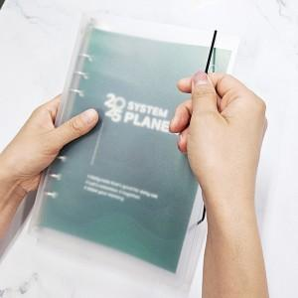

【상세/제작정보】 | ★ 300부 이상 표지교체 무료 300부 미만 표지 교체 비용 추가 됩니다. ★ 옵셋인쇄 (풀컬러) 별도 문의

【인쇄/포장옵션】 | / OPP(비닐)

【공급단가】 | 수량 | 40~ | 120~ | 500~ | 1,000~ | 2,000~
*VAT별도 | 단가 | 7,020원 | 6,760원 | 6,500원 | 6,240원 | 6,080원

【상품 URL】 | https://dev.easy1.co.kr:443/src/goods_detail.php?gdno=29475

